WC-赵引禄
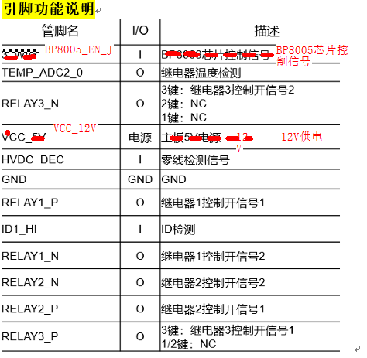
 | 指令 | 描述 | 回显语法 | 说明 | 备注
蓝牙TX测试 | 使用原厂16进制指令
蓝牙RX测试 | 使用原厂16进制指令
写入BSN | AT^BSN=<BSN> | 设置主板单板条码 | AT^BSN=<BSN> OK | <BSN>序列号，16个字符，例如： AT^BSN=1234567890ABCDEF
读取BSN | AT^BSN? | 查询主板单板条码 | AT^BSN? ^BSN：XXX OK
查询版本 | AT^VERSION? | 查询软件版本 | AT^VERSION? ^MAIN VERSION:XXX OK
查询产品型号 | AT^GETPRODUCTINFO? | 查询产品型号 | AT^GETPRODUCTINFO? ^GETPRODUCTINFO:XXXX OK | 开关面板的产品型号：OSLO-BS1-G、OSLO-BS2-G、OSLO-BS3-G
获取继电器温度 | AT^GETTEMPVALUE | 继电器温度检测(12PIN中有个PIN是用来做继电器温度检测) | AT^GETTEMPVALUE ^GETTEMPVALUE:X OK | X 为电压值
获取零线检测信号 | AT^GETHVDC? | 获取零线检测信号，对应引脚 HVDC_DEC | AT^GETHVDC? ^GETHVDC:XX OK | X为电压值
ID1检测 | AT^RELAYID? | ID1检测， 通过ID1引脚确认继电器板是1键 2键 3键 | AT^RELAYID? ^RELAYID:XX OK | XX:电压值
对应继电器开 | AT^RELAYON=x | x为继电器 可选参数：0 1 2 | AT^RELAYON=x OK
对应继电器关 | AT^RELAYOFF=x | x为继电器 可选参数：0 1 2 | AT^RELAYOFF=x OK
设置老化时长 | AT^AGINGTIME=x | 设置老化总时长 单位小时 | AT^AGINGTIME=x OK
获取老化时长 | AT^AGINGTIME? | 获取老化总时长 单位小时 | AT^AGINGTIME? ^AGINGTIME:x OK
设置老化标志位 | AT^AGING=x | 设置老化标志位 | AT^AGING=x OK | 1 进入老化前检查阶段 0 退出老化
获取老化标志位 | AT^AGING? | 获取老化标志位 | AT^AGING? ^AGING:xxxxx OK | 返回结果：WAITING 老化前检查阶段 DOING 老化运行阶段 STOP 老化停止阶段
获取当前模式 | AT^USEMODE? | 获取当前模式 | AT^USEMODE? ^USEMODE=x OK | 0 用户模式， 1 rf模式，2 厂测模式
设置当前模式 | AT^USEMODE=x | 设置当前模式 | AT^USEMODE=x OK | 0 用户模式， 1 rf模式，2 厂测模式 ,重启后生效
继电器引脚控制 | AT^RELAYPIN=x,y,z | 继电器引脚控制 | AT^RELAYPIN=x,y,z OK | x: 继电器 0，1，2 y：P脚或N脚 0 P脚， 1 N脚 z：电平值， 0 低电平， 1 高电平
LDOEFUSE 电平获取 | AT^LDOEFUSE? | LDOEFUSE 电平获取 | AT^LDOEFUSE? ^LDOEFUSE: 0x21:x 0x111:x OK | 两个efuse 地址的数值，当两个数值都为0的时候认为正常，否则异常。

